Swissroll
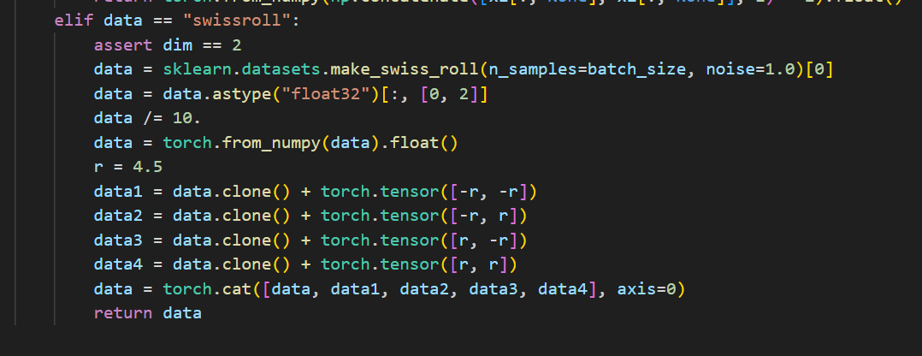
Swissroll | ODE(RK45) | PC | Euler | 衡量指标: KL, 5w datapoint
VPSDE | 9.74 | 16.63 | 9.94
VESDE | 20.76 | 12.44 | 9.52
Drift_VESDE | 11.98 | 12.35 | 9.8

